상품제안서
국산 플라워 마트가방 대 | 상품코드: S16599

 |  |  |  |  |  |  | 02-713-8555 | www.synergygift.co.kr
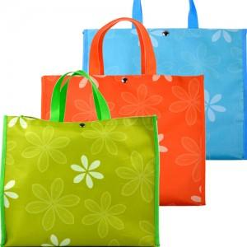

【상세/제작정보】

【인쇄/포장옵션】 | 실크 / OPP(비닐)

【공급단가】 | 수량 | 100~ | 500~ | 1,000~ | 3,000~ | 5,000~
*VAT별도 | 기본형 | 3,640원 | 3,510원 | 3,370원 | 3,240원 | 3,150원
 | P판추가형 | 4,450원 | 4,290원 | 4,120원 | 3,960원 | 3,860원

【상품 URL】 | https://www.synergygift.co.kr:443/src/goods_detail.php?gdno=8880

